FORMATO
PROCESO
FORMATO
GESTIÓN DE MEJORAMIENTO
MAPA DE RIESGOS DE GESTIÓN
CÓDIGO
VERSIÓN
PÁGINA
VIGENTE DESDE
E-MEJ-FT-009
06
1 DE 1
10/10/2017

MAPAS DE RIESGOS - MODELO PEDAGÓGICO
FECHA DE ACTUALIZACIÓN: |  | 2018-04-10
IDENTIFICACIÓN DEL RIESGO |  |  |  |  |  | VALORACIÓN DEL RIESGO |  |  |  |  |  |  |  |  |  |  |  |  |  | FECHA
PROCESO/ OBJETIVO | ÁREA*/ OBJETIVO | CAUSA | TIPO DE RIESGO | RIESGO | CONSECUENCIAS | ANÁLISIS DEL RIESGO |  |  | CONTROL | EVALUACIÓN DEL RIESGO
 |  |  |  |  |  | RIESGO INHERENTE |  |  |  | CONTROLES | SÍ/NO | AFECTA | RIESGO RESIDUAL |  |  | ACCIONES DE CONTINGENCIA | ACCIONES ASOCIADAS AL CONTROL
 |  |  |  |  |  | PROBABILIDAD | IMPACTO | ZONA DE RIESGO |  |  |  |  | PROBABILIDAD | IMPACTO | ZONA DE RIESGO |  | PERIODO DE EJECUCIÒN | ACCIONES | REGISTRO
MODELO PEDAGÓGICO Idear modelos de formación que permitan educar y desarrollar competencias laborales y ciudadanas a los NNAJ, en el territorio, unidades y todo espacio determinado al alcance del instituto para el año 2019. | SOCIOLEGAL Y JUSTICIA RESTAURATIVA IDIPRON adelanta acciones que tienen que ver con la cultura ciudadana, la orientación y restitución de sus derechos, la asesoría familiar, el trámite de una póliza de seguros y de la documentación, la expedición de certificados de vinculación al Instituto, el apoyo en el ejercicio de los mecanismos de participación ciudadana, el acompañamiento y asesoría sobre el sistema de responsabilidad penal adolescente, el acompañamiento a procesos penales, el apoyo en la Unidad de Protección de Justicia, la pedagogía de respeto a los adolescentes y jóvenes con autoridades de justicia, el acompañamiento y seguimiento a los procesos de ingreso, permanencia y egreso, etc. Otra de sus responsabilidades de mayor relevancia es la implementación y seguimiento a los beneficiarios que están en conflicto con la ley o en riesgo de estarlo, a través de la línea transversal de Justicia Restaurativa en la cual se realizan talleres e intervenciones desde una pedagogía y enseñanza reflexiva, de modo que se facilite el diálogo entre los ciudadanos que han sufrido un daño y quienes lo han causado. | 1. Desactualización de procedimientos operativos para un seguimiento al egreso más eficiente y de una cobertura mayor de los NNAJ con egreso. 2. Limitación de recursos fisicos, tecnológicos y humanos. 3. Sistemas de Información debiles para la captura y seguimiento al egreso | OPERATIVO | Ausencia de seguimiento de la población de NNAJ egresada | 1. Desconocimiento de la situación de Derechos de la población egresada. 2. Ausencia de posiblidad de reingresos a la población que requiere ser nuevamente atendida por el IDIPRON. 3. Desconocimiento de indicadores que midan la eficacia y efectividad de las acciones del IDIPRON | (5) CASI SEGURO | (4) MAYOR | 20 | 1. Procedimiento de seguimiento a la inasistencia temporal y/o al egreso de NNAJ de las upis modlidad internado M-MSL-PR-001 2. Formato seguimiento post egreso M-MSL-FT-001 3. Formulario acta de egreso del SIMI | ¿Existen manuales, instructivos o procedimientos para el manejo del control? | SÍ | PROBABILIDAD | #REF! | (4) MAYOR | 12 | 1. Resalizar consulta en bases de datos externas sobre la situacion del NNAJ 2. Establecer contacto con red familiar o de apoyo para dar inicio al seguimiento al egreso según procedimiento. 3. Registrar en el SIMI toda la gestión de seguimiento al egreso | ANUAL | 1. Fortalecer el equipo delegado para el seguimiento al egreso, con personal idóneo y amplia experiencia, así como la dotación de nuevos equipos y los espacios adecuados para ello. 2. Actualizar la documentación de seguimiento al egreso según los tipos poblacionales en el marco de los contextos pedagógicos del IDIPRON. | 1. Actas de reunión 2. Listados de asistencia 3. Nueva documentación
 |  |  |  |  |  |  |  |  |  | ¿Está(n) definido(s) el(los) responsable(s) de la ejecución del control y del seguimiento? | SÍ
 |  |  |  |  |  |  |  | EXTREMA |  | ¿El control es automático? | NO |  |  |  | #REF!
 |  |  |  |  |  |  |  |  |  | ¿El control es manual? | SÍ
 |  |  |  |  |  |  |  |  |  | ¿La frecuencia de ejecución del control y seguimiento es adecuada? | SÍ
 |  |  |  |  |  |  |  |  |  | ¿Se cuenta con evidencias de la ejecución y seguimiento del control? | SÍ
 |  |  |  |  |  |  |  |  |  | ¿En el tiempo que lleva la herramienta ha demostrado ser efectiva? | SÍ
 |  | 1. Deficit de jornadas o campañas de documentación en acompañamiento con la Registraduría del estado civil en las unidades donde más se presente el asunto de indocumentación 2. Deficiencia en los mecanismos para identificar las situaciones de indocumentación de los NNAJ | OPERATIVO | No se garantice el Derecho a la identidad a la poblacion de NNAJ indocumentada | 1. Población asistida o intervenida en situación de indocumentación personal. 2. Limitación de intervención profesional por parte del IDIPRON con los jóvenes indocumentados | (4) PROBABLE | (2) MENOR | 8 | 1. Instructivo Gestión para documentos de identidad y libreta militar de NNAJ de IDIPRON M-MSL-IN-002 2. Entrega de documento M-MSL-FT-004. 3. Constancia Y/O Asignación De Citas M-MSL-FT-003. 4. Formulario de Asignación de citas en el SIMI | ¿Existen manuales, instructivos o procedimientos para el manejo del control? | SÍ | PROBABILIDAD | #REF! | (2) MENOR | 6 | Programación y organización de jornadas y campañas de documentación en compañía con la Registraduría para reducir niveles de indocumentación | ANUAL | 1. Diseño e implementación de una estrategia comunicativa al interior de las unidades para la formación y cultura del cuidado de los documentos de identidad y los beneficios reconocidos tras sus usos. | 1. Listados de asistencia 2. Pieza de comunicación para la cultura del cuidado de los documentos de identidad
 |  |  |  |  |  |  |  |  |  | ¿Está(n) definido(s) el(los) responsable(s) de la ejecución del control y del seguimiento? | SÍ
 |  |  |  |  |  |  |  | ALTA |  | ¿El control es automático? | NO |  |  |  | #REF!
 |  |  |  |  |  |  |  |  |  | ¿El control es manual? | SÍ
 |  |  |  |  |  |  |  |  |  | ¿La frecuencia de ejecución del control y seguimiento es adecuada? | NO
 |  |  |  |  |  |  |  |  |  | ¿Se cuenta con evidencias de la ejecución y seguimiento del control? | SÍ
 |  |  |  |  |  |  |  |  |  | ¿En el tiempo que lleva la herramienta ha demostrado ser efectiva? | SÍ
 |  | 1. Naturalización de las lesiones personales como solución a los conflictos internos entre la población asistida. 2. Desmoronamiento moral de la tolerancia y convivencia entre los jóvenes. 3. Discriminación entre grupos por razones etnicas, sociales, económicas, culturales, políticas o religiosas. | OPERATIVO | Agresiones entre la población asistida por motivaciones del orden étnico, religioso, cultural, social, político y económico al interior de las Unidades del IDIPRON | 1. Derivación de lesiones personales entre la población asistida. 2. Generación del fenómeno de Bullying al interior de las Unidades del IDIPRON. 3. Incremento de deserción escolar en la población vinculada al modelo pedagógico. | (4) PROBABLE | (2) MENOR | 8 | 1. Guía de lineamientos para realizar una asamblea de practica Restaurativa M-MSL-IN-004 2. Asesorías jurídicas del equipo de justicia restaurativa M-RDE-FT-142 | ¿Existen manuales, instructivos o procedimientos para el manejo del control? | SÍ | PROBABILIDAD | #REF! | (2) MENOR | 6 | 1. Acercamiento de las partes para establecer las pautas de una práctica restaurativa. 2. De acuerdo a la gravedad, la aplicación de las sanciones establecidas en el pacto de convivencia del IDIPRON. | ANUAL | 1. Implementación de una estrategia de desnaturalización de las lesiones personales como práctica de delito | 1. Instrumentos de Encuestas diligenciados. 2. Listado de asistencia a los talleres. 3. Pieza de comunicación para desnaturalizar las lesiones personales.
 |  |  |  |  |  |  |  |  |  | ¿Está(n) definido(s) el(los) responsable(s) de la ejecución del control y del seguimiento? | SÍ
 |  |  |  |  |  |  |  | ALTA |  | ¿El control es automático? | NO |  |  |  | #REF!
 |  |  |  |  |  |  |  |  |  | ¿El control es manual? | SÍ
 |  |  |  |  |  |  |  |  |  | ¿La frecuencia de ejecución del control y seguimiento es adecuada? | NO
 |  |  |  |  |  |  |  |  |  | ¿Se cuenta con evidencias de la ejecución y seguimiento del control? | SÍ
 |  |  |  |  |  |  |  |  |  | ¿En el tiempo que lleva la herramienta ha demostrado ser efectiva? | SÍ
 |  | 1. EL plan de intervención individual y familiar del NNAJ no se encuentra bien documentado. 2. Falta un adecuado seguimiento y monitoreo al plan de intervención del NNAJ. 3. Falta de un adecuado proceso de selección, capacitación e inducción a los servidores públicos. | CUMPLIMIENTO | Que en el seguimiento al egreso se evidencie el no logro de los objetivos misionales propuestos con el NNAJ que egresa del IDIPRON | 1. Afectación en las metas y estadísticas concernientes en la efectividad de los resultados del Modelo Pedagógico 2. Reingreso institucional del NNAJ para un proceso de restablecimiento de derechos. | (4) PROBABLE | (4) MAYOR | 16 | 1. Procedimiento de Seguimiento a la inasistencia temporal y/o al egreso de NNAJ de las upis modlidad internado M-MSL-PR-001 2.Formato seguimiento post egreso M-MSL-FT-001 3. Formulario acta de egreso del SIMI | ¿Existen manuales, instructivos o procedimientos para el manejo del control? | SÍ | PROBABILIDAD | #REF! | (4) MAYOR | 12 | 1. Articular al NNAJ a los programas que promuevan la garantía al goce efectivo de los derechos. 2. Reingreso del NNAJ al IDIPRON. | ANUAL | 1. Retroalimentar periodicamente a todas las Áreas de derecho las situaciones que más se presentan con la poblacion egresada. | 1. Correos de retroalimentación de resultados del seguimiento de los NNAJ remitidos a las Áreas
 |  |  |  |  |  |  |  |  |  | ¿Está(n) definido(s) el(los) responsable(s) de la ejecución del control y del seguimiento? | SÍ
 |  |  |  |  |  |  |  | EXTREMA |  | ¿El control es automático? | NO |  |  |  | #REF!
 |  |  |  |  |  |  |  |  |  | ¿El control es manual? | SÍ
 |  |  |  |  |  |  |  |  |  | ¿La frecuencia de ejecución del control y seguimiento es adecuada? | SI
 |  |  |  |  |  |  |  |  |  | ¿Se cuenta con evidencias de la ejecución y seguimiento del control? | SÍ
 |  |  |  |  |  |  |  |  |  | ¿En el tiempo que lleva la herramienta ha demostrado ser efectiva? | SÍ
 | SICOSOCIAL Atender la configuración de la subjetividad de los NNAJ, es decir, la forma como ellos se comprenden a sí mismos en sus familias y en la sociedad concreta que en muchos casos los han abandonado, maltratado, abusado, comercializado, explotado, etc., es otra de las tareas en la que se empeña el IDIPRON. Es por esto que adelanta acciones que tienen que ver con el acompañamiento de los procesos psicológicos de los NNAJ, las relaciones afectivas con sus familias y la sociedad, y el acompañamiento a las historias de vida. | *Omisión del registro de las acciones, atenciones e intervenciones de los equipos sicosociales del área en el Sistema de Información Misional (SIMI). * Registro tardío de las acciones desarrolladas en la plataforma del Sistema de Información Misional (SIMI). * Controles y seguimientos poco eficaces para el registro de la información de la Valoración Psicosocial Inicial, la Consulta Social en Domicilio e Intervención Sicosocial. | OPERATIVO | Realizar acciones sicosociales que no apunten a superar las Áreas de ajuste evidenciadas en los NNAJ. | No restitución de derechos a los NNAJ. Atención sicosocial inadecuada respecto al proceso de cada NNAJ. | (5) CASI SEGURO | (5) CATASTRÓFICO | 25 | Registro de la información en base de datos. Valoración Sicosocial Inicial M-MSS-FT-001. Consulta Social en Domicilio M-MSS-FT-002. Control de atenciones M-MEX-FT-006. Informe de actividades contratos A-GCO-FT-002. Seguimiento desde el Área a los procesos de atención sicosocial con los NNAJ. | ¿Existen manuales, instructivos o procedimientos para el manejo del control? | SI | PROBABILIDAD | #REF! | (5) CATASTRÓFICO | 25 | * Compromiso con el profesional sicosocial para que realice el respectivo ajuste y/o registro de la información; mediante acta. * Solicitud del cargue o correción de la información, a realizarse de manera inmediata, mediante acta. | 2018 | * Seguimiento al Registro oportuno de la información generada por el profesional Sicosocial. * Definir los parámetros en relación al requerimiento de la creación de los formularios para el registro de la Consulta Social en Domicilio y la Valoración Sicosocial en el Sistema de Información Misional (SIMI). *Parámetros de medición de la evolución en el proceso de NNAJ. * Inducciones y re inducciones a los profesionales Sicosociales sobre la importancia de registrar de manera oportuna y adecuada las acciones sicosociales en el Sistema de Información Misional (SIMI). *Jornadas de sensibilización y socialización de las actividades Sicosociales en las UPI. | * Registros en Sistema de Informaciòn Misional SIMI. * Actas de reunión. * Control de atenciones. *Solicitud de requerimientos a SIMI.
...

INSTRUCTIVO DE DILIGENCIAMIENTO
INSTRUCCIONES DE DILIGENCIAMIENTO
Para el diligenciamiento de este instrumento tenga en cuenta: La formulación se realiza 1 vez al año con el apoyo de la Oficina Asesora de Planeación Los seguimientos (A ser públicados con corte a las fechas 30 de abril, 31 de agosto y 31 de diciembre de cada año) será efectuado por la Oficina de Control Interno.
FECHA DE ACTUALIZACIÓN: | Registrar la fecha en la que le documento es firmado por el líder del área.
PROCESO/OBJETIVO ÁREA*/ OBJETIVO | Registrar el nombre del proceso para el cual que aplica el Mapa de Riesgos de Gestión. En IDIPRON hay procesos que estan compuestos por áreas, para estos casos en la primera casilla (PROCESO / OBJETIVO) se debe diligenciar el proceso macro junto con el objetivo del proceso y a seguir en la segunda casilla (ÁREA*/ OBJETIVO) junto con su objetivo. Ejemplo. -Gestión financiera (Proceso) esta compuesto por (Áreas)Tesoreria, Contabilidad y Presupuesto. -Modelo Pegagógico SE3: Esta compuesto por las Áreas de Derecho: Salud, Sociolegal, Sicosocial y Espiritulidad, Educación, Emprender. Estos Objetivos se pueden encontrar en el documento llamado Caracterización o en su defecto en el documento de la Plataforma Estrategica.

CAUSA | Son los medios, las circunstancias y agentes generadores de riesgo, entendidos todos los sujetos u objetos que tienen la capacidad de originar un riesgo. Este campo debe ser diligenciado describiendo brevemente la causa del riesgo identificado.
TIPO DE RIESGO | 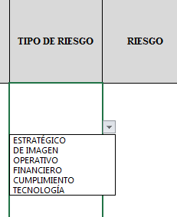 Para diligenciar este campo selecccione entre las opciones que le da la ventana, si no parecen las opciones digite la clase de riesgo identificado, según la clasificación que se da a continuación. El Riesgo está vinculado con todo el quehacer; se podría afirmar que no hay actividad que deje de incluir el riesgo como una posibilidad. Los riesgos no son sólo de carácter económico o están únicamente relacionados con entidades financieras o con lo que se ha denominado riesgos profesionales; éstos hacen parte de cualquier gestión que se realice. Entre las clases de riesgos que pueden presentarse están: Riesgo Estratégico: Se asocia con la forma en que se administra la Entidad, su manejo se enfoca a asuntos globales relacionados con la misión y el cumplimiento de los objetivos estratégicos, la clara definición de políticas, diseño y conceptualización de la entidad por parte de la alta gerencia. Riesgos de Imagen: Están relacionados con la percepción y la confianza por parte de la ciudadanía hacia la institución. Riesgos Operativos: Comprenden riesgos provenientes del funcionamiento y operatividad de los sistemas de información institucional, de la definición de los procesos, de la estructura de la entidad, de la articulación entre dependencias. Riesgos Financieros: Se relacionan con el manejo de los recursos de la entidad que incluyen la ejecución presupuestal, la elaboración de los estados financieros, los pagos, manejos de excedentes de tesorería y el manejo sobre los bienes. Riesgos de Cumplimiento: Se asocian con la capacidad de la entidad para cumplir con los requisitos legales, contractuales, de ética pública y en general con su compromiso ante la comunidad. Riesgos de Tecnología: Están relacionados con la capacidad tecnológica de la Entidad para satisfacer sus necesidades actuales y futuras y el cumplimiento de la misión.
RIESGO | Los riesgos son futuros eventos inciertos, los cuales pueden influir en el cumplimiento de los objetivos de las organizaciones, incluyendo sus objetivos estratégicos, operacionales, financieros y de cumplimiento. Se realiza determinando las causas, fuentes del riesgo y los eventos con base en el análisis de contexto para la entidad y del proceso, que pueden afectar el logro de los objetivos. El cual estará asociado a aquellos eventos o situaciones que pueden entorpecer el normal desarrollo de los objetivos del proceso, es necesario referirse a sus características o las formas en que se observa o manifiesta. En este caso es posible hacer una corta descripción del riesgo dentro de la identificación. COMO HERRAMIENTA BÁSICA PARA EL ANÁLISIS DEL CONTEXTO DEL PROCESO SE SUGIERE UTILIZAR LAS CARACTERIZACIONES DE LOS MISMOS, DONDE ES POSIBLE CONTAR CON ESTE PANORAMA. SI ESTOS DOCUMENTOS ESTÁN DESACTUALIZADOS O NO SE HAN ELABORADO, ES IMPORTANTE ACTUALIZARLOS O ELABORARLOS ANTES DE CONTINUAR CON LA METODOLOGÍA DE ADMINISTRACIÓN DEL RIESGO.
CONSECUENCIAS | Constituyen los efectos de la ocurrencia del riesgo sobre los objetivos de entidad; generalmente se dan sobre las personas o los bienes materiales o inmateriales con incidencias importantes tales como: daños físicos y fallecimiento, sanciones, pérdidas económicas, de información, de bienes, de imagen, de credibilidad y de confianza, interrupción del servicio y daño ambiental, entre otros.
ZONA DE RIESGO INHERENTE Hace referencia al riesgo antes de analizar los controles que se tengan para que el mismo no se materialice. | PROBABILIDAD | 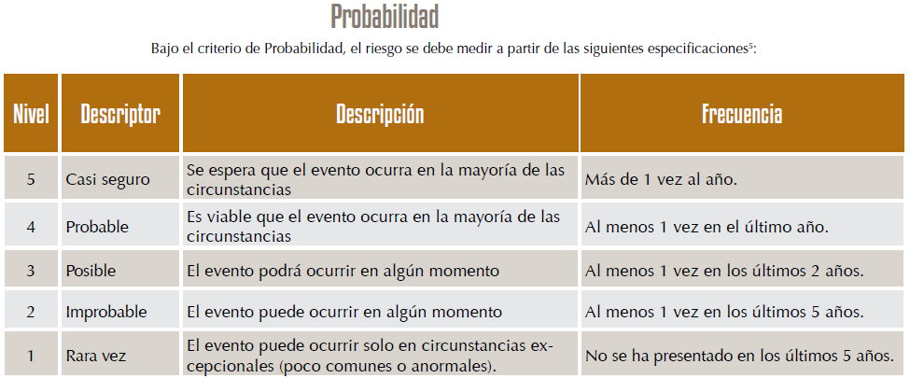 Es la oportunidad de ocurrencia de un evento de riesgo. Se mide según la frecuencia (número de veces en que se ha presentado el riesgo en un período determinado) o por la factibilidad (factores internos o externos que pueden determinar que el riesgo se presente). Se hace necesario el análisis de diferente fuentes como registros historicos, Informes, PQRS, hallazgos de los entes de control, memoria institucional de los funcionarios.
 | IMPACTO | 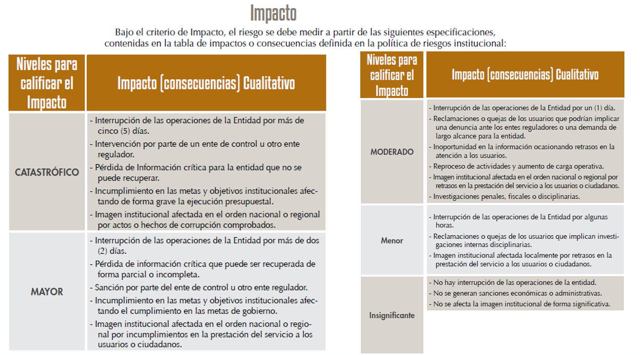 Son las consecuencias o efectos que puede generar la materialización del riesgo en la entidad.
 | ZONA DE RIESGO | El instrumento está formulado para realizar el cruce entre los valores de las variables de Probabilidad e Impacto. Esta zona se llama zona de Riesgo Inherente y arroja en su calculo una zona de riesgo que es la que hay que trabajar con el fin de bajarla. Esta información se diligencia de manera automática usando los valores que se ingresen en los campos Probabilidad e Impacto, campos previamente diligenciados.
CONTROL | Redactar de forma clara y consisa la forma en la que se ejerce el control en el proceso, para esto relacionar los instrumentos existentes (Manuales, formatos, procedimientos, intructivos), los cargos de las personas que relizan el control, los aplicativos si se cuenta con ellos, entre otros dependiendo de cada caso en particular.
CONTROLES (Preguntas de la existencia de controles) | Se establecen siete preguntas con el fin de determinar que controles se aplican a cada uno de los procesos que sean analizados. A continuación se establece una casilla con las opciones de respuesta SI/NO que se debe responder para cada una de las siete preguntas relacionadas.
RIESGO RESIDUAL | AFECTA | ¿El control previene la materialización del riesgo (afecta probabilidad) ¿El control permite enfrentar la situación en caso de materialización (afecta impacto)? Se debe definir después de hacer análisis del proceso y sus controles si la existencia o falta de los mismos puede afectar la probabilidad o el impacto. En esta celda solo se debe seleccionar en la lista desplegable Impacto o Probabilidad, el instrumento está formulado para calcular autimanticamente la zona de riesgo residual en la que se clasifica el riesgo y que es con la que hay que definir que acciones se deben implementar para llevar los riesgos identificados a ZONA DE RIESGO BAJO, zona de riesgo que nos indica que en caso de que el riesgo se materilice el instituto es capaz de asumir el impacto ya que su incidencia será minima.
ACCIONES DE CONTINGENCIA | Relacionar las acciones estratégicas y operativas que ayudarán a controlar el impacto del riesgo en caso de su materilización. Esto puede suceder en el caso de que los controles establecidos fallen y se deba actuar de manera urgente con el fin de evitar situaciones de emergencia y a minimizar sus consecuencias negativas.
ACCIONES ASOCIADAS AL CONTROL | PERIODO DE EJECUCIÒN | Se debe definir el periodo de tiempo en el cual se van a implementar las acciones que se llevarán a cabo para controlar y llevar a ZONA DE RIESGO BAJA los riesgos identificados.
 | ACCIONES | Se deben identificar las acciones que se llevarán a cabo para llevar los riesgos identificados a ZONA DE RIESGO BAJA. Estas acciones son tendientes a crear o fortalecer los controles existentes. Se sugiere revisar las 7 preguntas referentes a los controles como guia para identificar falencias en los intrumentos, frecuencias entre otras.
 | REGISTRO | Se deben registrar las evidencias de las acciones ejecutadas, es decir actas, avances en los documentos, entre otros que se consideren para este fin.
TIEMPO (SEGUIMIENTO) | Se debe registrar las fechas en las que se realizan las acciones de seguimiento.
MONITOREO Y REVISIÓN (SEGUIMIENTO) | ACCIONES | Se deben nombrar las acciones que se realizán para avanzar en el fortalecimiento de los controles, es decir, reunión con el areá…, avance en el documento…, oficialización del procedimiento… (dependiendo de las acciones asociadas al control que se hayan determinado)
...

